Ark1
Lyd-Kit Demo opstilling - 4 stationer til at vise spor 1-4 (spor 5 med smart HT ikke med her, da den er optionel/ude af projekt

 | stk pris | antal | sum | Note/kommentar
 |  |  |  | Priser fra Raspberrypi.dk - hvis ikke andet angivet
Raspberry Pi 4 4GB | 469 | 4 | 1876
Forstærker board | 349 | 4 | 1396 | IQaudio som første valg HiFi Berry AMP2 som seond source (AMP2 koster 50,- mere hos raspberrypi.dk)
Strømforsyning PI/forstærker | 200 | 4 | 800 | Anslået - Skal rundt til forskellige lev. (Elextra har én til 395 men haft billigere tidligere) En 12-24V = 3.5 amp. 5.5*2.5 barrel til IQ og 5.5*2.1 barrel til HiFiBerry.
SD kort | 99 | 4 | 396 | 16GB Sandisk (hos raspberrypi.dk)
Højtaler kabinet | 250 | 8 | 2000 | Fra via Nova - Man kan lave dem selv …
Højtaler enhed | 190 | 8 | 1520 | Til projekt er disse sponsoreret af B&O. I fri handel ca. 190 incl. moms pr stk.
Div kabler/skruer til montage HT | 100 | 1 | 100 | Anslået
Kabinet til PI/forstærker | 119 | 4 | 476 | highPI case fra raspberrypi.dk (ikke på lager pt og har ikke været det længe!!) Alternativt en HiFiBerry case fra HifiBerry.com (måske fra Conrad elektronik)
 |  |  | 0
Microbits v2 | 139 | 20 | 2780
Batteri kasse | 29 | 16 | 464
Batterier AAA | 29 | 4 | 116 | Det er godt at have rigeligt af dem.. Skal løbende udskiftes.
USB kabel til at forbinde PI og MB | 29 | 4 | 116
Div krokodille kabler | 39 | 2 | 78 | Sæt med 10
Div pap/kobbertråd etc.. | 200 | 1 | 200 | Anslået
 |  |  | 0
Monitor | 1000 | 1 | 1000 | Til én station - De andre kører headless! Anslået - Kan/bør evt anskaffes over IT aftale?
Tastatur/mus trådløs | 500 | 1 | 500 | Anslået - Kan/Bør evt. anskaffes via IT indkøbsaftale på den enkelte skole.
HDMI kabel | 69 | 1 | 69 | Ditto

Samlet sum for demo opstilling |  |  | 13887

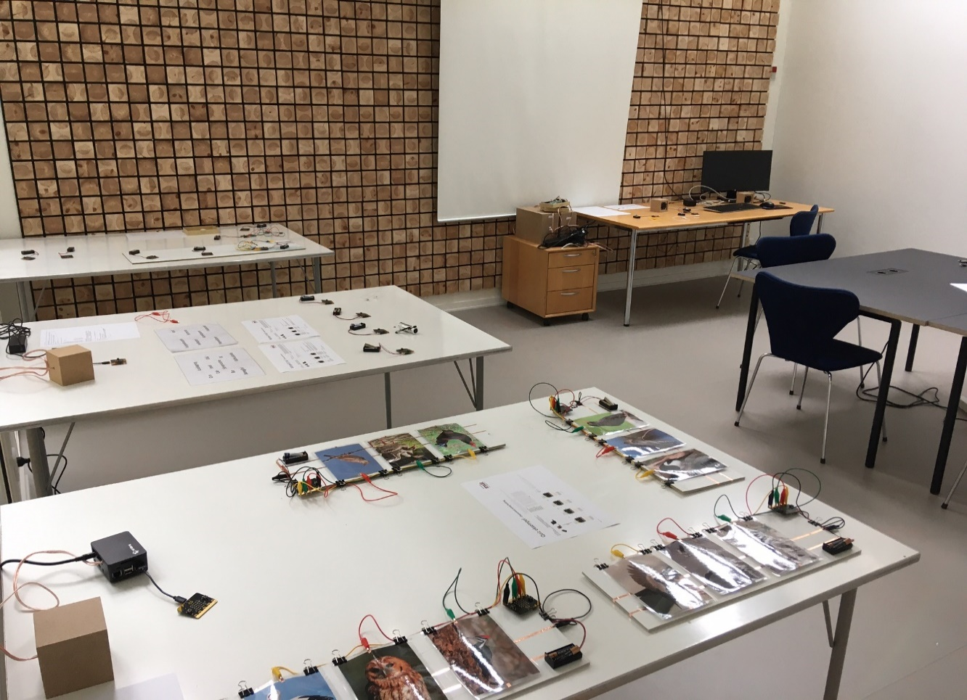

Bemærk - gået fra at benytte HifiBerry Beocreate forstærker til en enklere og billigere udgave, da det er tilstrækkligt i de 4 spor vi opererer med i endeligt LYD-Kit til spredning.
 | Med mængde rabat kostede Beocreate incl strømforsyning 1000,- pr stk. Ovenfor er vi i enkeltstyk priser. (ca. 550 for forstærker plus strømforsyning)
 | Man kan evt. få mængderabat på Microbits, hvis man samtidgt tænker på at købe ind til klasserne.

NB | I SHD er der pt brugt 3 PI's, men tænker at en headless mere til spor 4 kan være en fordel, så der ikke er så mange ting der er samlet i opstilling med skærm
 |  | Kan nøjes med én højtaler i nogle opstillinger som det var i SHD opstillingerne.

